Sheet1


Ozolnieku novada dome

PIRMSKOLAS IZGLĪTĪBAS IESTĀDE “SAULĪTE”, JAUNATNES IELĀ 4, ĀNĒ, CENU PAGASTS, OZOLNIEKU NOVADS.
Pārskats par sasniegtajiem enerģētikas rādītājiem pēc renovācijas
Ēkas īpašnieki | Ozolnieku novada pašvaldība
Ēkas apsaimniekotājs | Ozolnieku novada pašvaldība
Projketa realizāciajs gads | 2010.g.
Kopējā ēkas platība | 1444
Stāvu skaits | 2 virszemes stāvi
 | PIRMS RENOVĀCIJAS | PĒC RENOVĀCIJAS
VIZUĀLS IESKATS RENOVĀCIJĀ PAVEIKTAJĀ | 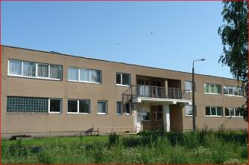 | 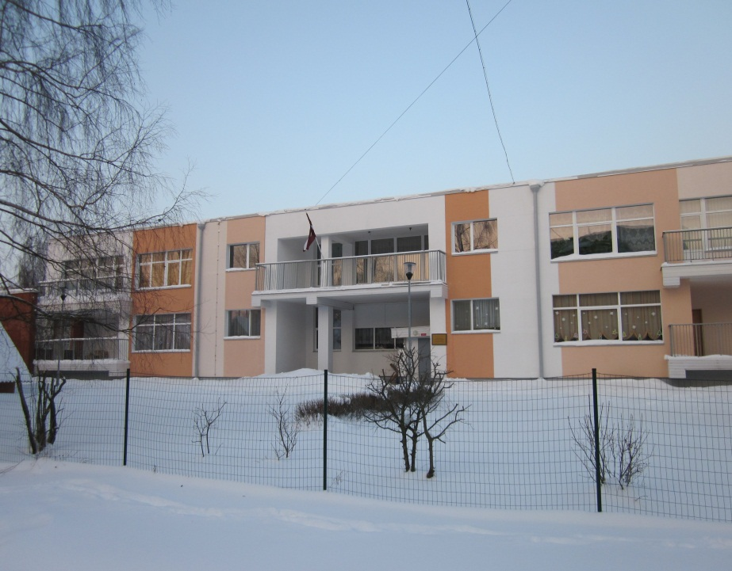
Veiktās aktivitātes | 1. Visu sienu siltināšana ar izolācijas materiālu, obligāti siltinot logu un durvju ailas; 2. Cokola siltināšana; 3. Pagraba pārseguma siltināšana no apakšas ar izolācijas materiālu; 4. Jumta pārseguma siltināšana ar izolācijas materiālu; 5. Neblīvo ārdurvju nomaiņa pret jaunām metāla siltinātām ārdurvīm un vējtvera durvju uzstādīšana, kur tas ir iespējams; 6. Veco koka un stikla bloku logu nomaiņa pret PVC logiem; 7. Ventilācijas sistēmas rekonstrukcija.
 | PIRMS RENOVĀCIJAS | PĒC RENOVĀCIJAS
Enerģijas patēriņš apkurei gadā MWh | 270.80 | 210.39
Energoefektivitātes novērtējums gadā (kWh/m2) | 211.10 | 145.70
Oglekļa dioksīda (CO2) emisijas novērtējums gadā (kgCO2) | 186,283.00 | 131,330.00
Enerģijas ietaupījums kWh/m2 gadā | 65.40
Pašvaldības ieguldījumi LVL | 19,524.37
KPFI līdzekļi LVL | 52,788.11
KOPĒJĀS izmaksas LVL | 72,312.48
KOPĒJĀS izmaksas LVL/m2 | 50.08
Ieguldījumu atmaksāšanās periods GADOS | 5.97

